Sheet1
Papper aug 2023
J18 | j18

 |  | Toa | Hushåll | Fakturera
Ludwig Dahg |  | 18 | 1 | 4740
Elias Sjölander |  | 34 | 17 | 12580
Emil Svensson |  | 12 | 2 | 3480
Dante Gullback |  | 14 | 11 | 6140
A Falberg |  | 20 | 9 | 7160
Theo Thylander |  | 40 | 10 | 12400
Vilgot wallström |  | 8 | 6 | 3440
Theo eriksson |  | 5 | 4 | 2210
Mille Aberahamsson |  | 10 | 4 | 3460
Oscar Svedlund |  | 10 | 10 | 4900
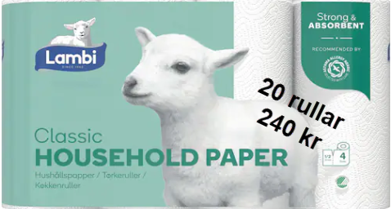
Oskar Nordsten |  | 11 | 4 | 3710
sebastian sjödin |  | 22 | 17 | 9580
Anton skarin |  | 10 | 10 | 4900
oscar muller |  | 10 | 2 | 2980
Sebastian Berg |  | 6 | 3 | 2220
Erik Klockmo |  | 11 | 4 | 3710
 |  | 0 | 0 | 0
 |  | 0 | 0 | 0
 |  | 0 | 0 | 0
 |  | 0 | 0 | 0
 |  | 0 | 0 | 0
 |  | 0 | 0 | 0
 |  | 0 | 0 | 0
 |  | 0 | 0 | 0
 |  | 0 | 0 | 0 | Förtjänst
 |  | 0 | 0 | 0 | Toapapper | 75 kr/säck
 |  | 0 | 0 | 0 | Hushåll | 55 kr/säck
 |  | 0 | 0 | 0
 |  | 0 | 0 | 0
 |  | 0 | 0 | 0
 |  | 0 | 0 | 0
 |  | 0 | 0 | 0
Totalt | 0 | 241 |  | 87610

